示例（直播）
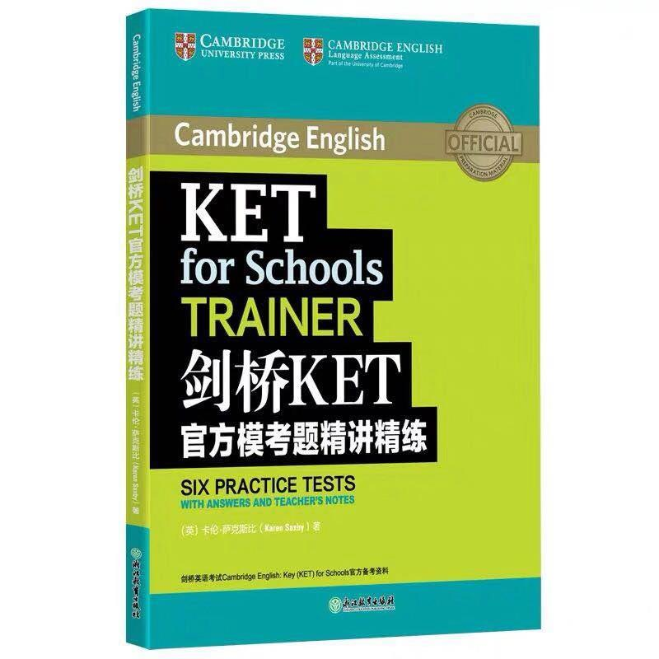
添翼申学直播课程详情（示例）
课程名称 | KET英语刷题直播课 |  | 定价 | 240 | 课时数 | 16
师资/机构介绍 | 王欣（Ellie）英语专业毕业，持有专八证书，具有扎实的专业知识和语言功底。多年来始终热爱少儿英语教育，现参与开发昂立少儿网课，且授课时注重结合兴趣和应用，启发学生自主思考，建立学习英语的信心。 座右铭：教着，感受着；走着，快乐着。
账号 | 13122799016 |  |  | 教师姓名 | 方元
课程亮点 | 1、 | 名师在线英语授课，风趣，实用，理解，应试 | 2、 | 通过实际试题讲解掌握解题思考方式和技巧 | 3、 | 可随时回放，可随时插班
课程信息 | 难度 | ★★★
 | 适合年级 | 新概念第一册全册基础，小学四年级，五年级及以上
 | 学习目标 | 通过该课程的学习掌握考点分析，积累解题技能，增强解题自信
 | 配套讲义 | 直播视频内含有讲义
学习内容 | 剑桥KET官方模考题精讲精练
课程大纲
课节数 | 课节名称 |  | 直播时间
 |  |  | 日期 | 开始时间 |  | 结束时间
1 | 第一讲 |  | 2019.07.30 | 19:00:00 |  | 20:00:00
2 | 第二讲 |  | 2019.08.02 | 19:00:00 |  | 20:00:00
3 | 第三讲 |  | 2019.08.06 | 19:00:00 |  | 20:00:00
4 | 第四讲 |  | 2019.08.09 | 19:00:00 |  | 20:00:00
5 | 第五讲 |  | 2019.08.13 | 19:00:00 |  | 20:00:00
6 | 第六讲 |  | 2019.08.16 | 19:00:00 |  | 20:00:00
7 | 第七讲 |  | 2019.08.20 | 19:00:00 |  | 20:00:00
8 | 第八讲 |  | 2019.08.23 | 19:00:00 |  | 20:00:00
9 | 第九讲 |  | 2019.08.27 | 19:00:00 |  | 20:00:00
10 | 第十讲 |  | 2019.08.30 | 19:00:00 |  | 20:00:00
11 | 第十一讲 |  | 2019.09.03 | 19:00:00 |  | 20:00:00
12 | 第十二讲 |  | 2019.09.10 | 19:00:00 |  | 20:00:00
13 | 第十三讲 |  | 2019.09.17 | 19:00:00 |  | 20:00:00
14 | 第十四讲 |  | 2019.09.24 | 19:00:00 |  | 20:00:00
15 | 第十五讲 |  | 2019.10.01 | 19:00:00 |  | 20:00:00
16 | 第十六讲 |  | 2019.10.08 | 19:00:00 |  | 20:00:00
注：请老师附上个人照片，jpg格式
备注：购买后需自行购买教材 《剑桥KET官方模考题精讲精练》

